★
メモリ
テーブル

データ取得の動作

「物件管理．部屋キー ＝ 物件配信Bean．物件ステータス管理．部屋キー」
が存在する場合（更新）のみ
「物件受信テーブル．物件履歴連番 ＝ 物件配信Bean．物件ステータス管理．物件履歴連番」
が存在する場合のみ

物件受信
物件履歴

削除
物件作成依頼
新規レイアウト
CRS+

Bean

物件受信
前回の物件履歴
物件履歴

既存レイアウト
既存レイアウトのパターン
①前回の物件履歴 → 物件履歴
②物件受信 → 既存レイアウト
③既存レイアウト → 物件履歴

VBA説明
000021 |  |  | 逆引き 基本の心得01
● | 配布先・使用目的を改めて考えてみる。
 | ● | 必要な気配りをしていますか。
 | 2 | ● | [悪い例]
 | 3 |  | ● | シート名が「Sheet1」のままで、しかも「Sheet2」以降の空シートが残っている。
 | ● |  | ● | 件数の多い表なのに、下へスクロールさせると見出しが画面の上に消えてしまう。
 | 4 |  | ● | 印刷のページ設定が何もされていない。(横に長い表なのに、印刷すると見出しもなくA4縦で印刷される)
 | 5 |  | ● | 印刷したら、２頁目から見出しがなくなってしまう。
 | ● |  | ● | 他の表にリンクが貼られているのに、受け取った側の環境では更新できない。
 | 6 |  | ● | 大きいフォントで作ってあり、縮小して表示してある。
 | 7 |  | ● | 開いて見ると、改ページプレビュー状態になっている。
 | ● |  | ● | 桁数の決まった英数字のコードの列が「ＭＳ Ｐゴシック」なので、行によって幅がまちまちに表示される。
 | 8 | ワープロのような印刷目的ですか(入力目的ですか)。
 | 9 | ● | 悪例
 | ● |  | ● | 各入力項目のフォントや文字配置などが何も設定されていない。(空の原紙を印刷して、手書きさせるのが目的と思っていたのでしょうか)
 | 10 |  | ● | Wordで作ってある。(項目の桁があふれると罫線が崩れてしまう)
 | 11 |  | ● | ２頁以上になる場合のことを考えていない。
 | ● |  | ● | 縦横合計があるのに、計算式も入っていない。
 | 12 | ● | 善例
 | 13 |  | ● | 項目によって、全角・半角が自動的に切り替わるようにしてある。
 | ● |  | ● | 区分のような項目は、リスト選択になっている。
 | 14 |  | ● | 入力項目を除いて、セルがロックされている。(間違って余分な所を入力しないようになっている)
 | 15 |  | ● | 入力方法をセルのコメントで示してある。
 | ● | 内容を入力したら、こうしましょう。
 | 16 | ● | ページ設定は必ず行なう。
 | 17 | ● | 印刷プレビューで余白を調節
● | ●
 | 18 | フォント
 | 19 | ● | セルのフォントの他、配置、罫線、塗りつぶしなどは、「セルの書式設定」で設定できます。
 | ● | セル書式(表示形式)
 | 20 | ● | セルを選択して右クリックしたり、「書式」メニューに「セルの書式設定」があります
 | 21 | 入力規則
 | ● | ● | 「データ」メニューに「入力規則」というものがあります。(Excel97以降)
 | 22 | 入力規則(IME操作)
 | 23 | ● | 「入力規則」の別のタブに「日本語入力」のタブがあります。
 | ● | 条件付き書式
 | 24 | ● | セルの値などに応じて文字色を変えるなど、条件に応じて書式を変化させる機能が「条件付き書式」です。
 | 25 | 計算式
 | ● | ● | 「計算式」は、入力支援の重要な部分です。
● | 26
 | 27 | ページ設定は必ず行なう
 | ● | 印刷プレビューで余白を調節
 | 28 | シートタブに名前を付ける
 | 29 | 100％で表示・印刷できるのが原則
 | ● | 行数が固定しないシートは罫線を引かない
 | 30 | ● | これは、良く見るケースですが、数千数万行にもなる表であったり、そうでなくても後からデータを追加していくような表なのに 罫線を引いて使っていることがあります。
 | 31 |  | これは、ファイルサイズを余剰に食います。このような場合は「枠線印刷」を使い、シート内は罫線を引かずに用います。
 | ● | セルの書式は「標準」のままにしない → 一覧表は列単位で書式設定した後に見出しだけ変更
 | 32 | 余分なシートは削除
 | 33 | セルロック、シート保護、ブック保護
 | ● | 他表へのリンク
 | 34 | ファイルサイズ
 | 35 | 行列番号
 | ● | ● | 画面をワークシートのために少しでも広く使う方法です。
 | 36 | 枠線
 | 37 | 行のタイトル、ウィンドウ枠の固定
 | ● | ● | 一覧表での画面上や印刷時に見出し項目の行列を固定しておく
 | ● | シートタブの見出し
 | ● | Excelのバージョン互換
 |  | ● | Excel95だけはExcel5.0(Windows3.1時代のもの)のロングファイルネーム対応の焼き直しであって、 Excel97以降のバージョンと大きく違います。
● | 目的別ワンポイント
 | ● | シートデザインを壊さないように固定する。
 |  | ● | シートデザインを壊さないようにするためには、シートを保護するのが一番
 |  | ● | シート保護すると、オートフィルタやグループもロックされてしまいます。 ですから、フィルタ抽出などを自由にやってもらうような表ではシート保護は使えません。
 |  | ● | シート保護しても、ロックされていないセルは他のセルからコピー／貼り付けができ、違う書式が貼り付いてしまうこともあります。
 | ● | 画面をスクロールしても見出しを固定して表示させたい。
 | ● | 印刷時、ページ替えしても見出しを固定して表示させたい。
 | ● | 罫線を引かずに印刷時は枠線で印刷する。
 | ● | 大きな表なので、できるだけ画面を有効に使いたい。
 | ● | 数値項目をコードとして前ゼロを付けて表示させたい。
 | ● | 日付の表示で年月日の幅(桁数)を固定して表示させたい。
 | ● | 時間数の表示形式で24hを超えてもそのまま表示させたい。
 | ● | 通貨形式で3桁カンマなく表示させたい。
 | ● | 円単位でセルに入っているのを千円単位で表示
 | ● | 見出しと内容で列関係が異なるデザインの処理
 |  | ● | 「カメラ」で別の場所の見出しを参照する。
 | ● | 枠取りした中の右上にページ数を表示
 | ● | 貼り付けた画像の上に(透明な)表を表示させたい。
 | ● | 分類ごとに集計がしたい。
 | ● | 一覧表に「連番」を表示したい。
 | ● | バーコードの印刷がしたい。
 |  | ● | Excel2000以降に限定されますが、「Microsoft BarCode Control 9.0」が利用できます。
 | ● | オートフィルタで任意の文字列を検索
 | ● | 行と列の入れ替え
 | ● | ２列の内容を１列にまとめる
 | ● | 集計グループの数を求める。
 | ● | 印が付いた行を自動的に塗りつぶしたい。
 | ● | 計算式を残して値だけ消したい。
 | ● | 外部データの取り込み
 | ● | 都道府県順に並べ替える。

000024 |  |  | 逆引き VBA環境
● | デフォルト値を変える。
 | ● | 保存先フォルダ
 | ● | フォント
 | ● | 新規作成時のシート数
 | ● | R1C1形式（※マクロにとって重要）
● | その他のカスタマイズ
 | ● | 良く使うマクロ集
 | ● | 普段使わない機能のインストール
 |  | ● | Excelをインストールする時、「標準」を選択するとインストールされない機能があります。Excel2000以降では初めて使おうとするとインストールされる(CDの要求が来る)
 |  |  | 場合もありますが、「全て」でインストールしておく方が良いでしょう。
 | ● | スタートアップのアイコン
 | ● | 「Officeスタート」や「FindFirst」は不要だと思います。Office97で標準だった「ショートカットバー」もOffice2000以降では標準ではなくなりました。
 | ● | Excelを空のワークシートを表示させずに起動する。
 |  | ● | 「複数バージョンのExcelの共存」でも利用していますが、起動スイッチの利用です。スタートメニュー等から単にExcelを開いた時の「空ワークブック」を表示しないようにできます。
 |  | ● | ショートカットで、オプション「-e」
 | ● | エラーチェック
 | ● | 共存インストール
 | ● | どのバージョンで開くかの選択(Windows7,8)
 | ● | ついでに読み取り専用で開く

000025 |  |  | 逆引き 計算式
● | 計算式の基本点を理解しておきましょう。
 | ● | 「相対参照」と「絶対参照」を理解する。
 |  | 参照形式 |  |  |  | 見方の説明 |  |  |  | A1形式 | R1C1形式
 |  | 相対参照 |  |  |  | A1セルはC3セルから見て2行手前の2列手前 |  |  |  | =A1 | =R[-2]C[-2]
 |  | 絶対参照 |  |  |  | A1セルはどこから見てもA列の第1行目 |  |  |  | =$A$1 | =R1C1
● | A1形式とR1C1形式の表記の違い。
● | 式を壊されないようにするには、セルをロックし、シートを保護します。
 | ● | 計算式の入ったセルをロック
 | ● | シート自体を保護します。シートを保護しないとセルのロックは機能しません。
 | ● | 「シート保護」は弊害がないわけではありません。
 | ● | 「グループ」の操作や、「オートフィルタ」の操作もできなくなってしまいます。
【VBA】
Private Sub Workbook_Open()
Sheets(1).Unprotect ' 一旦、保護を解除
Sheets(1).EnableAutoFilter = True ' オートフィルタを利用可に
Sheets(1).Protect ' 再度、シート保護
End Sub
 | ● | シート保護下で「オートフィルタ利用可」にするマクロの実装方法です。

 | ● | 全てのシートに対して処理するためにはこのようなコードが必要です。
【VBA】
Private Sub Workbook_Open()
Dim SH As Worksheet
For Each SH In ThisWorkbook.Worksheets
SH.Unprotect ' 一旦、保護を解除
SH.EnableAutoFilter = True ' オートフィルタを利用可に
SH.Protect ' 再度、シート保護
Next SH
End Sub

● | 式を見られないようにする。
 | ● | シートを保護すると、「数式バー」に計算式は表示されなくなります。
● | エラーの回避策
● | セルやセル範囲に判りやすい「名前」をつけて、行列番号ではなく「名前」で参照させることができます。
 | ● | できれば使わない方が良い
 |  | ● | 不必要に「名前」を使う。
 |  | ● | 「名前」が付けられたブックを転用して新しいブックを作成する。
 |  | ● | 「名前」を使った式を含むセルを他シートや他ブックに貼り付ける。
 |  | ● | 「名前」を付ける、その時点は問題ないのでしょうが．．．．
● | よく使う目的別計算式
 | ● | 他のシート、他ブックを参照する。
 |  | ● | 自分のシート内の他のセルの参照
【式】
[A1形式]
=$A$1
[R1C1形式]
=R1C1

 |  | ● | 自ブック内の他のシート上のセルの参照
【式】
[A1形式]
=Sheet2!$A$1
[R1C1形式]
=Sheet2!R1C1

 |  | ● | 各シートを串刺し計算
 |  |  | 例えば、各店舗の売上集計シートがSheet1からSheet10だとして、Sheet11に全店合計を計算します。この場合の集計対象シートは、シート見出しに並んでいる左端：右端を指定します。
【式】
[A1形式] =SUM(Sheet1:Sheet10!$A$1)
[R1C1形式] =SUM(Sheet1:Sheet10!R1C1)

 |  | ● | 他のブックの特定シートのセルの参照
【式】
[A1形式] =[Book2]Sheet1!$A$1

 |  |  | ↑これは、Book2が新規ブックだった場合です。既存ブックかBook2を保存すると
【式】
[A1形式] =[Book2.xls]Sheet1!$A$1

 |  |  | となります。 さらに、ここでBook2を閉じると、
【式】
[A1形式] ='D:\TEMP\[Book2.xls]Sheet1'!$A$1

 | ● | 条件集計(単純合計、最大値、最小値、ランク)
【式】
[A1形式] =A$1+A$2+A$3+A$4+A$5
[R1C1形式]
=SUM(R1C:R5C)

 |  | ● | 特定列の値がある条件に合致した場合の「条件付き合計」
 |  |  | SUMIF関数は、最初のカンマまでが条件判定の範囲、中央のカンマ間が判定値、右が条件により集計する範囲です。
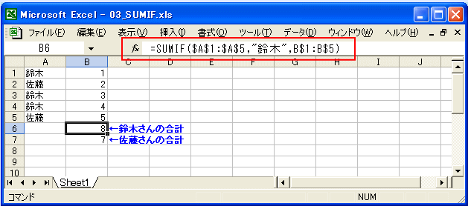

 |  | ● | セル範囲の中の「最大値」
 |  |  | MAX関数は、カッコ内の対象範囲の中の最大値を取り出します。
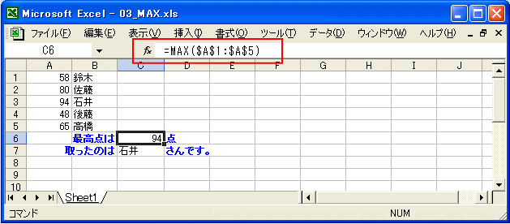

 |  | ● | セル範囲の中の「最小値」
 |  |  | MIN関数は、MAX関数の全く逆で最低値を取り出します。
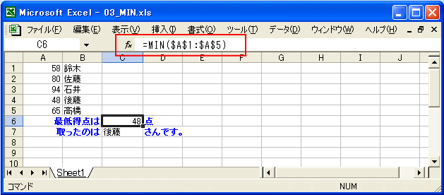

 |  | ● | セル範囲の中の「特定順位の値」
 |  |  | 「ブービー」の場合は、小さい方から２番目なのでSMALL関数は、指定する順位の値を取り出します。カッコ内は、まず参照範囲、次に取り出す順位を指定します。
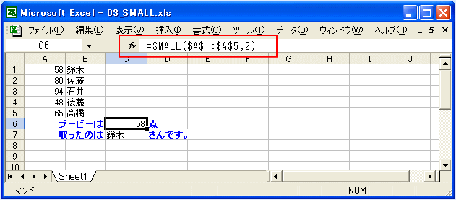

 | ● | 条件集計(件数)
 |  | ● | セル範囲内のデータがある件数
 |  |  | データが登録されている件数は、COUNTA関数を使います。ここでは、A1:H5の範囲ですから、セルは合計40個です。データの収容されているセルは24個です。
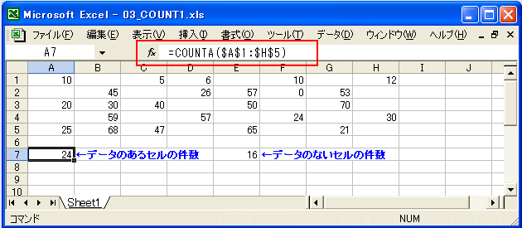

 |  | ● | セル範囲内のデータがない件数
 |  |  | データが登録されていない件数は、COUNTBLANK関数を使います。
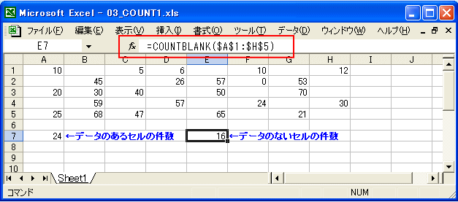

 |  | ● | 値を判断して件数をカウントする。
 |  |  | ゼロを除外したい場合は、COUNTIF関数を使います。COUNTA関数では、ゼロが入ったセルもカウントしてしまい、「24」とカウントされていましたが、COUNTIF関数では
 |  |  | ゼロが入ったセルは除外されます。


 | ● | コードから名称を表示
 |  | ● | マスタテーブル(セル範囲)からコードに相当する名称を見つけて表示する
 |  | ● | VLOOKUP関数を使います。VLOOKUP関数は、カッコ内がカンマで４項目に区切られています。
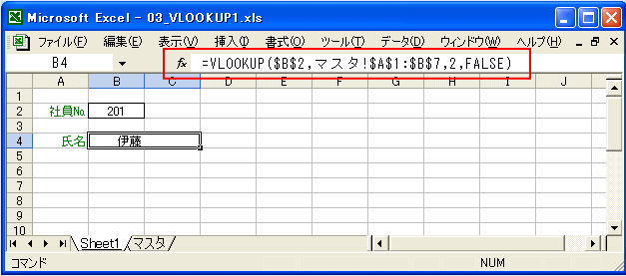

 |  |  | ● | 最初の項目は、氏名を参照する元の「コード」のセル(B2)を指定します。この例では１件だけなので絶対参照にしています。
 |  |  | ● | ２番目の項目は、参照先の社員番号・氏名のテーブルを指定します。この例では、隣の「マスタ」シートのA列が「コード」、B列が「氏名」なのでその全体の範囲を指定します。
 |  |  | ● | ３番目の項目は、２番目で指定した範囲の「何列目」を表示するかを指定します。これを利用すれば、「氏名」の他、「部署」「電話番号」などを並べて表示させることも可能。
 |  |  | ● | ４番目の項目は、指定した「コード」がテーブルにない場合の処置の指定です。「FALSE」の場合は、一致したものがないと「#N/A」になります。
 |  |  |  | 「TRUE」の場合は、一致したものがないと「内輪の近似値」が選択対象となります。
 |  |  | ● | ※通常は、このように「縦方向」に向かって参照しますが、例えば「コード」が横に並んでいるような場合は、HLOOKUP関数を同じように使います。
 |  | ● | マスタテーブル(セル範囲)からコードに相当する相対位置を見つける
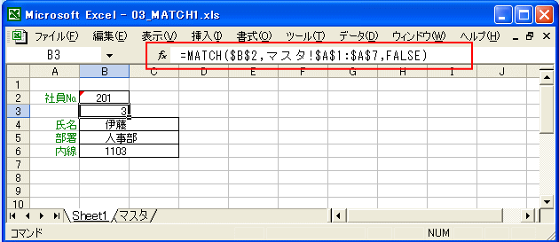

 | ● | 「コード」は数字並びの「文字列」ですが．．．
 |  | ● | VLOOKUP関数の参照式は合っているはずなのに「＃N/A」になるのはなぜ？
 |  | ● | 参照シートの方が「数値」、マスタリストの方が「文字列」の場合
 |  |  | ● | VLOOKUP関数の参照式でリストにヒットするはずの値があって参照範囲も正しいのに「＃N/A」になってしまうというような場合は、探索している「コード」の属性をチェック
 |  |  | ● | このような場合は、参照シートの方で「型変換」させます。
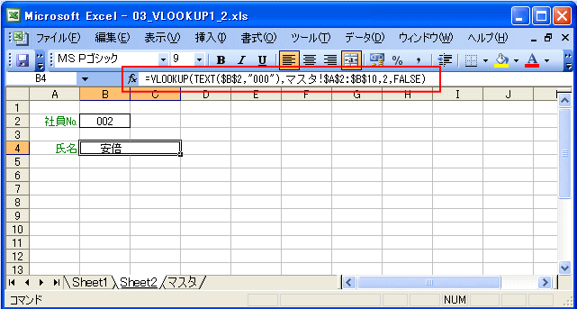

 |  |  | ● | 逆のケースも同様に対処できます。逆のケース（参照シートの方が「文字列」、マスタリストの方が「数値」の場合）はこのように対処します。
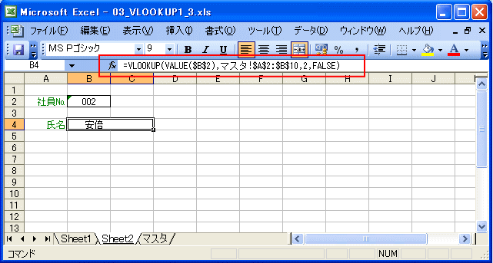

 | ● | 縦集計で小計がある場合の総合計の処理
 |  | ● | 小合計、中合計、大合計が複合する時、大きい方の合計に小さい方の合計がダブらないようにする方法
 |  |  | ● | SUBTOTAL関数を使う。
 |  |  |  | ● | 小合計、中合計、大合計など、中間に「小計」が含まれている範囲での合計処理では、SUM関数で合計してしまうと、「小計」をさらに加えてしまいます。ならばと「小計」
 |  |  |  |  | の行だけを拾って通常の「＋」で加算してゆく方法もあり、実際はこの方が効率的なのですが、式を作る上でミスを誘発します。「小計」の行をSUMIF関数で探すのでは、新
 |  |  |  |  | たな検索が発生してさらに効率が悪くなります。(このサンプルは、「ツール」メニューの「集計」で作成しました。)
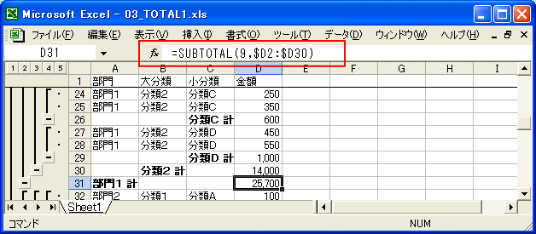

 |  |  |  | ● | SUBTOTAL関数のカッコ内の最初の数字は、「集計方法」です。
 |  |  |  |  | 値 |  | 集計関数 |  | 意味
 |  |  |  |  | 1 |  | AVERAGE |  | 平均
 |  |  |  |  | 2 |  | COUNT |  | 数値の個数
 |  |  |  |  | 3 |  | COUNTA |  | データの個数
 |  |  |  |  | 4 |  | MAX |  | 最大値(数値)
 |  |  |  |  | 5 |  | MIN |  | 最小値(数値)
 |  |  |  |  | 6 |  | PRODUCT |  | 積
 |  |  |  |  | 7 |  | STDEV |  | 標準偏差
 |  |  |  |  | 8 |  | STDEVP |  | 標準偏差
 |  |  |  |  | 9 |  | SUM |  | 合計
 |  |  |  |  | 10 |  | VAR |  | 分散
 |  |  |  |  | 11 |  | VARP |  | 分散
 | ● | 文字列を「式」に見立てて参照を行なう
 |  | ● | セルやセル範囲の参照先を、対応する「親」セルの値によって動的に書き換える
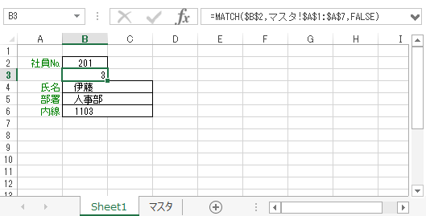
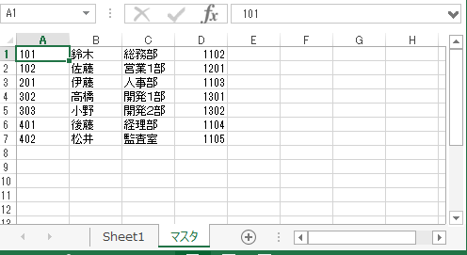

【Sheet1!B3】 =MATCH($B$2,マスタ!$A$1:$A$7,FALSE)
【Sheet1!B4】 =INDIRECT("マスタ!$B$"&$B$3,TRUE)
【Sheet1!B5】 =INDIRECT("マスタ!$C$"&$B$3,TRUE)
【Sheet1!B6】 =INDIRECT("マスタ!$D$"&$B$3,TRUE)

 |  |  | ● | このINDIRECT関数のカッコ内カンマの後ろの「TRUE」ですが、これはこのページの最初の方で説明している「A1形式とR1C1形式」の区別の示しています。
 |  |  |  | 文字列で表記している参照式が「A1形式」で記述されている場合は「TRUE」、参照式が「R1C1形式」で記述されている場合は「FALSE」を指定します。
 |  |  |  | この指定は現在の画面上が「A1形式」と「R1C1形式」のどちらで表示されているには関係がなく、計算式を作成する側が都合によって選べます。
 |  |  | ● | のサンプルのような目的では、実際には計算式の解釈を行なうINDIRECT関数より、配列の指定位置を取り出すだけのINDEX関数の方が高速に動作します。
 | ● | 行(列)の絶対値を取得する
 |  | ● | 現在セルの行番号、列番号を参照します。一覧表では便利な点があります。
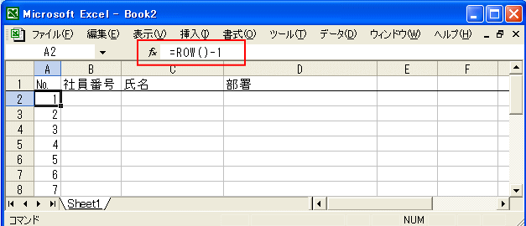

 | ● | 経過時間(時・分)を算出する
 |  | ● | 経過時間数を算出する
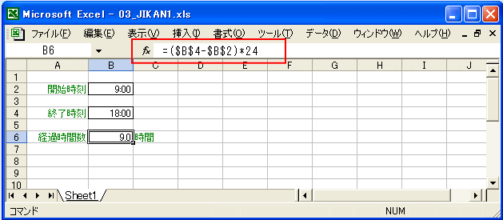

 |  |  | ● | 単に「終了時刻」から「開始時刻」を差し引くという単純なものですが、「24」を掛けているのがここでの問題です。「日付・時刻」のデータタイプは、１日が「１」
 |  |  |  | として増えていくデータ型なのです。従って時間数を求める場合は、24を掛けることになります。
 |  | ● | 経過時間数(分数)を算出する
【式】 = ($B$4 - $B$2)*1440
 |  |  | ● | １日は24時間×60分=1440分です。上記の場合の式は、

 |  | ● | 経過時間を時間型で算出する
 |  |  | ● | 差を求めるだけです。
【式】 = ($B$4 - $B$2)

 | ● | 経過日数を算出する
 |  | ● | ２つの「日付」間の経過日数を算出します。
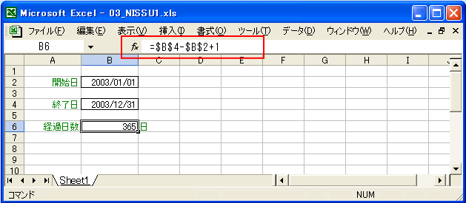

 |  |  | ● | 開始日／終了日の期間で、終了日自身が引き算に漏れるので「1」を加えています。
 |  | ● | 営業日でｎ日後(ｎ日前)の日付を算出します。
 |  |  | ● | 土日祭日を除く「営業日」の計算はよく使うものだと思います。「ｎ営業日前は何日ですか？」などに利用。祭日と会社固有の休日は「祭日テーブル」に昇順に並べておいて下さい。
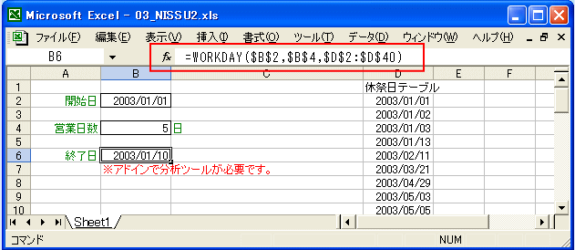

 | ● | 切り捨て、切り上げ、四捨五入で算出する
 |  | ● | 「切り捨て」で算出する。
【式】=TRUNC(R2C2/R4C2)

【式】=CEILING(R2C2/R4C2,1)
 |  | ● | 「切り上げ」で算出する。

 |  | ● | 「四捨五入」で算出する。
【式】=ROUND(R2C2/R4C2,0)

 | ● | 文字列から特定位置の文字を取り出す
 |  | ● | LEFT、MID、RIGHT関数を使う。
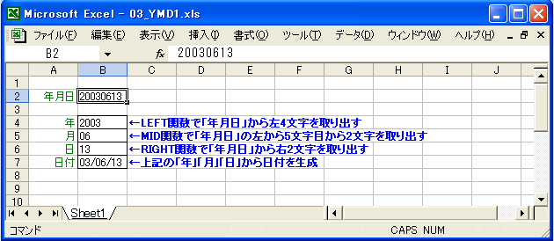

【式】
=LEFT(R2C2,4)
=MID(R2C2,5,2)
=RIGHT(R2C2,2)
=DATE(R4C2,R5C2,R6C2)

 | ● | 文字数を数える、複数の文字列を接合する
 |  | ● | LEN関数を使う。
【式】=LEN(R2C2)

 |  | ● | CONCATENATE関数を使う。
【式】=CONCATENATE(R[-2]C2,R[-1]C2)

 |  |  | 文字列を接合するには、CONCATENATE関数を使います。カッコ内には最大30個までの引数が指定できます。
 |  |  | 文字列接合は、この他、文字列項目を「&」で挟んで式を書いても同じ結果になります。
【式】=R[-3]C2&R[-2]C2

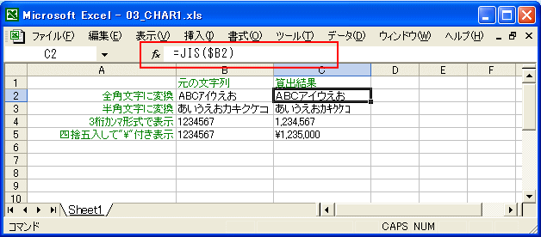
 | ● | 文字列を半角・全角に変換する、他の文字に置き換える。
 |  | ● | 文字列全体を変換する関数は用途によっていろいろあります。代表的なものは次のサンプルを見て下さい。

【式 2行目】=JIS(RC2)
【式 3行目】=ASC(RC2)
【式 4行目】=TEXT(RC2,"#,##0")
【式 5行目】=YEN(RC2,-3)

 |  |  | ● | 2行目は、JIS関数での全角変換のサンプルです。
 |  |  | ● | 3行目は、ASC関数での半角変換のサンプルです。
 |  |  | ● | 4行目は、TEXT関数での金額の3桁カンマ位取り表示サンプルです。
 |  |  | ● | 5行目は、YEN関数での表示編集サンプルです。
 |  | ● | 文字列から特定文字を見つけて、何文字目か判断したり、他の文字に置き換えるサンプルです。
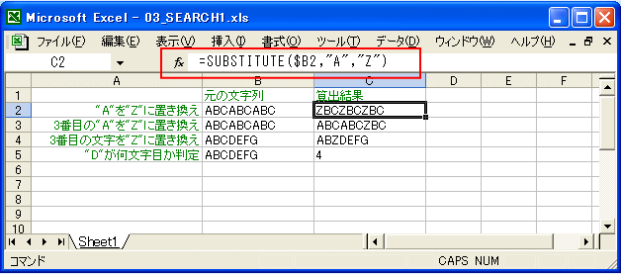

【式 2行目】=SUBSTITUTE(RC2,"A","Z")
【式 3行目】=SUBSTITUTE(RC2,"A","Z",3)
【式 4行目】=REPLACE(RC2,3,1,"Z")
【式 5行目】=SEARCH("D",RC2)

 |  |  | ● | 2行目は、SUBSTITUTE関数での文字列置き換えのサンプルです。
 |  |  | ● | 3行目は、同じSUBSTITUTE関数ですが、３回目に発見した「A」を「Z」に置き換えるサンプルです。発生回数位置を指定できますが、指定しないと文字列全体が対象しなります。
 |  |  | ● | 4行目は、置き換え元の文字を探すのではなく、文字数で「何文字目」を置き換えるREPLACE関数のサンプルです。ここでは３文字目を「Z」に置き換えています。
 |  |  | ● | 5行目は、SEARCH関数で特定文字が何文字目にあるかを判断するサンプルです。
 |  | ● | 年・月・日を指定し、その日付を取り出す
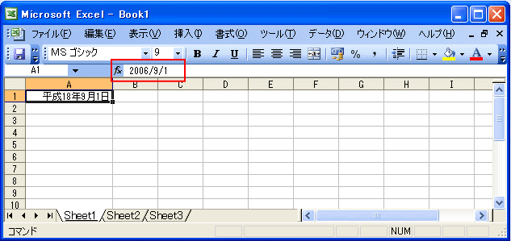

 |  |  | ● | 「数式バー」を見ると、入力した和暦の日付ではなく、西暦の日付が表示されているはずです。 これは、セル上の値が「日付」として認識されていて、
 |  |  |  | 書式で和暦として表示されていることを表わしています。
 | ● | 日付から年・月・日をそれぞれ取り出す
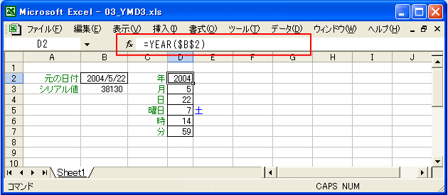

【式 2行目】=YEAR(R2C2)
【式 3行目】=MONTH(R2C2)
【式 4行目】=DAY(R2C2)
【式 5行目】=WEEKDAY(R2C2)
【式〃行目】=MID("日月火水木金土",R5C4,1)
【式 6行目】=HOUR(R2C2)
【式 7行目】=MINUTE(R2C2)

 | ● | 条件判断の使い方
 |  | ● | 単純な判断
 |  |  | ● | この簡単なサンプルは、B2セルに「1」又は「0」を入力すると、D2セルに「はい」又は「いいえ」が表示されるというものです。IF関数は、以下の構成で記述します。
【式】
IF( [判断記述], [肯定時の処理], [否定時の処理] )

 |  |  | ● | IF関数の中で、さらにIF関数を使う例を次のサンプル
【式】
=IF(R2C2=1,"はい",IF(R2C2=0,"いいえ","？？？"))

 |  | ● | 「OR条件」判断
 |  |  | ● | OR関数を使う。OR関数は、カッコ内に複数の判断記述をカンマで繋いで記述します。
【式】
=IF(OR(R2C2=1,R4C2=1),"はい","いいえ")

 |  | ● | 「AND条件」判断
 |  |  | ● | AND関数を使う。AND関数は、カッコ内に複数の判断記述をカンマで繋いで記述します。判断記述の全てが「真」であれば肯定時処理が行なわれます。
【式】
=IF(AND(R2C2=1,R4C2=1),"はい","いいえ")

 | ● | 日付から前日、翌日の日付を算出
 |  | ● | 「日付」のデータ型は１日を「１」でカウントする「シリアル値」ですから、前日は元の日付から「１」を差し引き、翌日は「１」を加算するだけで算出できます。
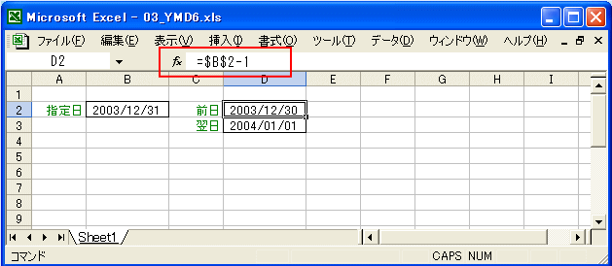

 | ● | 日付から曜日を算出
 |  | ● | 曜日コード(1～7)から、曜日の文字を取り出すのは、文字列操作のひとつです。
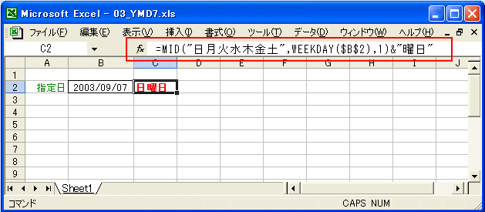

 |  | ● | さらに条件付き書式を使って、土曜日と日曜日の色を分けて表示させています。
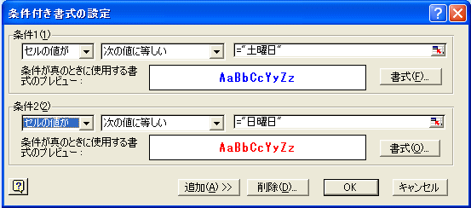

● | その他目的別計算式(応用編)
 | ● | 式がエラーだったら赤太字にする。
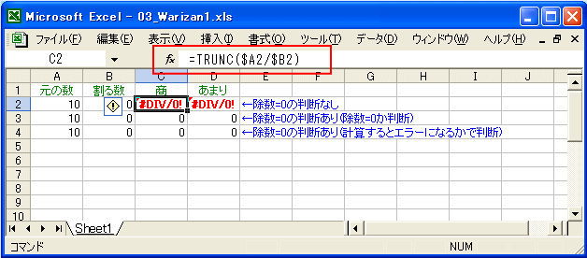

 | ● | VLOOKUPで見つからなかったら「？？？」を表示する
【式】
=IF(ISNA(VLOOKUP(R2C2,マスタ!R1C1:R7C2,2,FALSE)),"？？？",VLOOKUP(R2C2,マスタ!R1C1:R7C2,2,FALSE))

 | ● | 条件集計(複数条件)
 |  | ● | 条件集計で、SUMIF関数までは使える方も多いと思います。しかし、条件判断が複数列のAND条件になるとお手上げになってしまいます。これを解決するのが、SUMPRODUCT関数です。
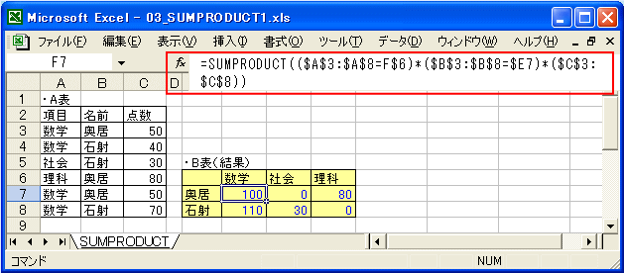

 |  |  | ● | このサンプルのSUMPRODUCT関数のカッコ内は、かけ算の「*」で区切られていますが、区切られた各要素の配列個数が合っていなければならない
 |  |  |  | ● | 「($A$3:$A$8=F$6)」：「項目」の条件判定、$A$3:$A$8の範囲で「数学」であれば肯定。
 |  |  |  | ● | 「($B$3:$B$8=$E7)」：「名前」の条件判定、$B$3:$B$8の範囲で「奥居」であれば肯定。
 |  |  |  | ● | 「($C$3:$C$8)」：「点数」、上２条件がともに肯定なら「×１」となり合計される。
 | ● | 時刻を15分・30分単位にまるめてから時間数を計算
 |  | ● | 時間数の「まるめ」処理は、出退勤管理(勤怠管理)での時間計算によく利用されます。この場合は「時刻間の時間数を算出してから指定分数で切り捨てる」のではなく、
 |  |  | 最初から「時刻を切り捨てる」処理をしてから時間数を算出するのが一般的です。
 |  | ● | 「FLOOR関数(切り捨て)」、「CEILING関数(切り上げ)」を使う。
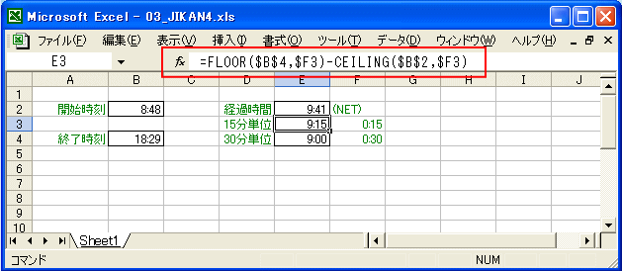

 |  |  | ● | 出退勤処理での時間数算出は、一般に「終了時刻」は切り捨て(ゼロに近い方に寄せる)、「開始時刻」は切り上げ(ゼロから遠い方に寄せる)ます。但し、一般の「切り上げ」
 |  |  |  | 「切り捨て」とは違い、桁数で単純に指定できません。
 | ● | 出退時刻間の時間を通常と深夜に分ける。
 |  | ● | 上の例をさらに進めて、「通常時間」と「深夜時間」に分けて見ましょう。「深夜時間」とは一般に午後10時から午前5時を指しますので、ここでもその時間帯を「深夜」とします。
 |  | ● | 実際に計算したものを表示します。関数は上のサンプルと同じ「FLOOR関数(切り捨て)」、「CEILING関数(切り上げ)」の他、「AND関数」「MIN関数」「MAX関数」「SUMIF関数」を使います。
 |  |  | ● | まず、「開始時刻」と「終了時刻」をそれぞれ「まるめ」たもの(時刻)を用意します。
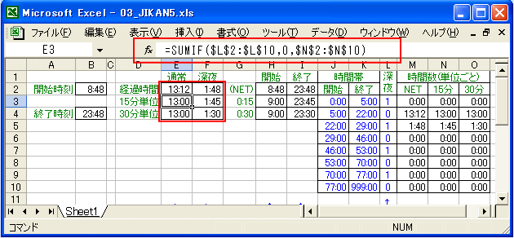

 |  |  | ● | さらに上記の画面の右側で、通常時間、深夜時間の各時間帯に「どれだけ掛かっているのか」を個別に計算します。
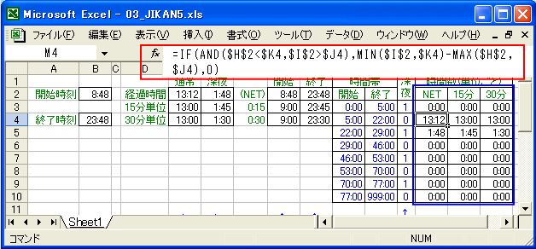

 |  |  | ● | 左の黒字の時間数は、左からＮＥＴ、15分単位、30分単位で青字の各時間帯に掛かっている時間数を表わしています。
 | ● | 今日の日付から月初／月末日を算出する。
 |  | ● | 日付を指定すると、その当月の月初日／月末日を表示します。
 |  |  | ● | 「DATE関数」を使用します。
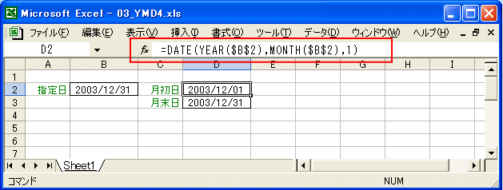

 | ● | 今日の日付から月初／月末日を算出する。(締日判定)
 |  | ● | 「締日」を設定して月度単位の月初／月末日を算出します。 ※「締日」は28～31日は全て末締め扱いとしています。
 |  |  | ● | 「月末日」を先に算出します。
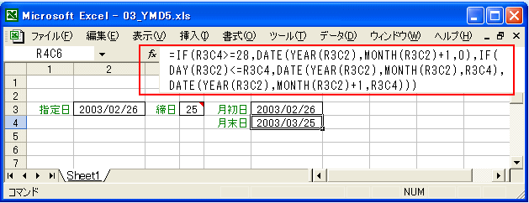

 |  |  | ● | 次に「月初日」を算出します。
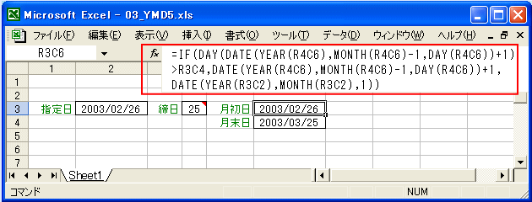

 | ● | リスト選択(入力規則)のリスト内容の件数や対象が変わる場合の対応
 |  | ● | 「Sheet1」の方に「県」と「市」の入力項目を作成し、「入力規則」で「リスト」を設定します。
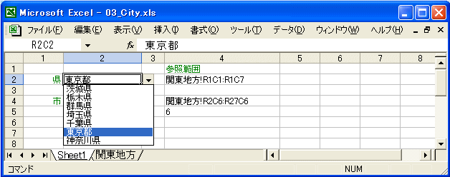

 |  | ● | 「データ」メニューの「入力規則」の「入力値の種類」で「リスト」を選択し、リストにしたい参照範囲を「元の値」に登録します。
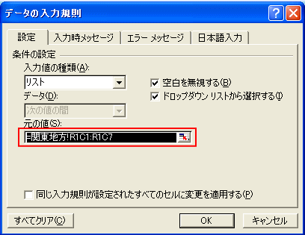

 |  | ● | しかし、「関東地方」シートの参照範囲を直接式を入力すると、

 |  | ● | 「入力規則」の「リスト」の参照先だけを自分のシート(この場合は「Sheet1」)にしておいて,その参照先に他のシートのセル範囲を設定しておくと、結果的に他シートを参照可能。
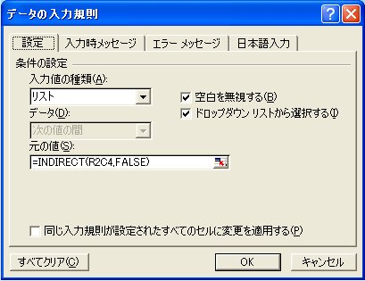

 |  | ● | 「Sheet1」のD2セル(今回は列を数字で参照するのでR1C1形式にしているのでR2C4)に、「関東地方!R1C1:R1C7」という「関東地方」の県名のセル範囲の参照名をセットしてあるので、
 |  |  | 参照名の文字列から実際にその範囲を参照するINDIRECT関数の式を「入力規則」の「元の値」にセットする
 |  | ● | 問題は、市の「リスト」の処理ですが、「入力規則」の「リスト」の「元の値」への設定は県のそれと同様で、「Sheet1」上のD4(R4C4)セルをINDIRECT関数で参照するだけです。
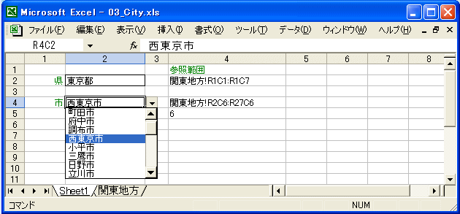

 |  |  | ● | 市の「リスト」は「関東地方」シートでは、県ごとに列が分かれています。そこで、選択した県により市のリストの範囲を書き換えてしまおうというのです。
 |  |  | ● | D5セル(R5C4)に次の計算式をセットし、県のリストで指した時の列番号を判定します。
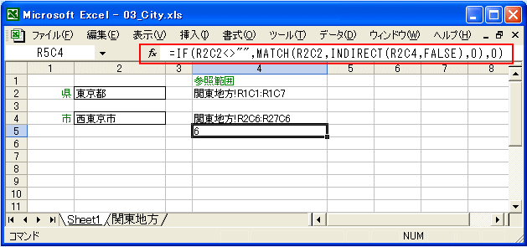

 |  |  | ● | 次にD4セル(R4C4)に次の式をセットし、市の参照範囲を完成させます。
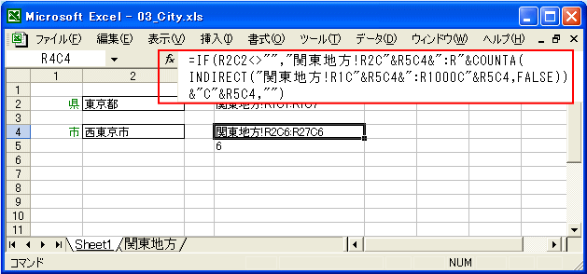

 | ● | 文字列操作の例(JANコードのチェックデジット算出)
 |  | ● | 文字列操作のサンプルとして、JANコードのチェックデジットを算出する処理を提示します。
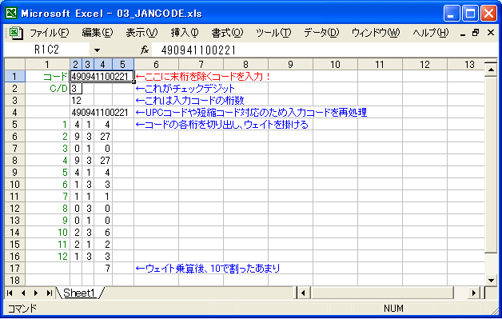

 |  |  | ● | 商品の印刷されているバーコードになっている数字13桁のコードが「JANコード」ですが、この13桁の内訳があります。
 |  |  |  | 左端の2桁 |  |  |  | 企業の国籍です。日本は「45」か「49」になっています。この左2桁が20番台は国籍ではなく、販売する企業が独自に採番している商品
 |  |  |  | 次の5桁 |  |  |  | 国内の企業を指すコードです。「流通システム開発センター」が採番管理を行なっているはずです。
 |  |  |  | さらに次の5桁 |  |  |  | 企業が、企業内で生産する商品に対してユニークになるように採番しているコードです。
 |  |  |  | 右端の1桁 |  |  |  | これがチェックデジットです。これを除く上位12桁を「モジュラス10(ウェイト13)」で算出した結果です。
 | ● | 文字列操作の例(住所を都道府県とそれ以外に分ける)
 |  | ● | 都道府県を含んだ住所から「都道府県だけ」と「都道府県を除いた住所」を分ける例です。
 |  | ● | 実際に分割する前に「都道府県」が何文字目にあるかを別の列に入れた式で中間計算させます。
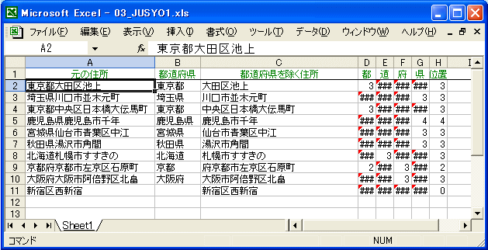

 |  |  | ● | この中間計算はD列からG列でそれぞれ「都（D)」「道（E)」「府（F)」「県（G)」をSEARCH関数で算出させています。
 |  |  | ● | 次に都道府県どれかで文字位置が判定できた値をH列にセットしています。これはISERR関数でD列から順にエラーでない列の値をセットさせています。
 |  |  | ● | 都道府県の位置が判明したら、その左端から文字位置までをB列に（LEFT関数）、その次の文字位置から右をC列(MID関数)に転記させています。
 |  |  | ● | 「都道府県」がない場合(11行目)は、H列のエラー判定でD列からG列全てがエラーになると、H列の値は「0」になるようにしており、この場合はB列、C列の計算式で対応できています。
 |  |  | ● | 逆に「都道府県」で２種類が見つかってしまう例が９行目です。「京都府」は「府」が見つかる前に「都」も見つかってしまいます。「都道府県」の並べる順番にも工夫が必要です。
 |  |  | ● | 「東京都」や「北海道」は１つだけなので、左から「都」や「道」を探すのではなく、左３文字が「東京都」かと判断するなどの工夫が必要かも知れません。
 |  | ● | 以下、修正例
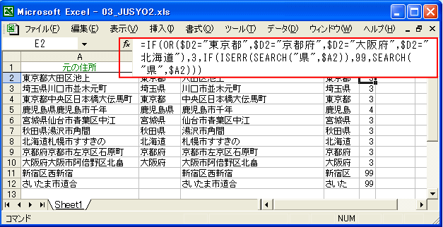

 |  |  | ● | 「都道府」については、４つのみなので、「都」「道」「府」を探すのではなく、直接「１都１道２府」を確認し、該当なければ「県」を探すことにしました。
 |  |  | ● | 「１都１道２府」は全て３字なので、先に左３字をD列に用意しておいてE列で判断します。「県」までも見つからない場合は「0」ではなく「99」とし、B列やC列での「都道府県」
 |  |  |  | 発見の判断を４文字以内に変更しました。これでも「県」の記載がなく、市名に「県」の文字でもあれば不具合が出ますが．．．
 | ● | 文字列操作の例（氏名を分解する）
 |  | ● | まず、「作業列」を使って、空白の文字位置を検出します。
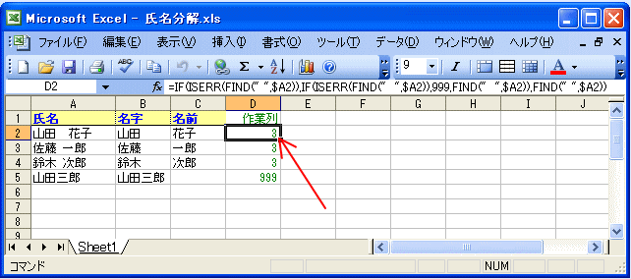

【式】
=IF(ISERR(FIND(" ",$A2)),IF(ISERR(FIND(" ",$A2)),999,FIND(" ",$A2)),FIND(" ",$A2))

 |  |  | ● | 指定の文字列(A列)中に半角の空白があるか判断(ISERR関数)し、ない場合は全角の空白について同様に判断します。見つかればその文字位置を取り、全角・半角ともに
 |  |  |  | 見つからない（空白がない）場合は「999」となるようにしています。
 |  |  | ● | このサンプルでは、テストケースとして「山田 花子」は姓名間が全角空白、「佐藤 一郎」「鈴木 次郎」は半角空白、「山田三郎」は空白なしとしてあります。
 |  | ● | 空白文字位置の左の「名字」を取り出します。
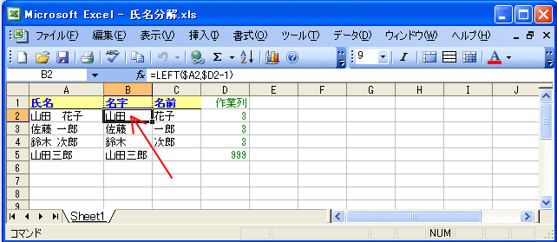

 |  |  | ● | 空白が全角であっても、半角であっても、その文字位置が見つかってしまえば、後は簡単です。空白の文字位置の１文字手前までが「名字」ですから、
 |  | ● | 空白文字位置の左の「名字」を取り出します。
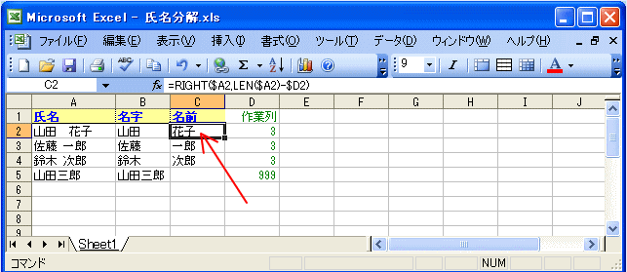

 |  |  | ● | 「名前」の取り出しは「空白の右側の文字列」となりますから、右端から「文字列全体の文字数」－「空白までも文字数」の結果の文字数を取り出せば良いわけです。
 |  |  | ● | 「MID関数」では「取り出し開始文字位置」と「取り出し文字数」を指定しますが、「取り出し文字数」が不定なのであえて大きな数値として「999」を与えて取り出しています。
 |  |  |  | 「RIGHT関数」の場合は「山田三郎」の名前のところで「#VALUE!」となってしまうのですが、「MID関数」ではこのようにブランクとして表示されます。
 | ● | 文字列操作の例（氏名間の空白を除去する）
 |  | ● | SUBSTITUTE関数、TRIM関数の説明です。
【式】
=SUBSTITUTE(RC1," ","")

 |  | ● | 念のため、TRIM関数の処理も見ておきます。（D列）
【式】
=TRIM($A2)

 |  |  | ● | TRIM関数の作用は「余剰な空白の削除」と説明されていますが、複数の連続した空白を１つにするということであって、全ての空白の除去にはなりません。
 |  | ● | 全角空白除去した文字列（B列）から半角空白を除去すれば良い
【式】
=SUBSTITUTE(SUBSTITUTE($A2," ","")," ","")

 | ● | ふりがなの自動入力
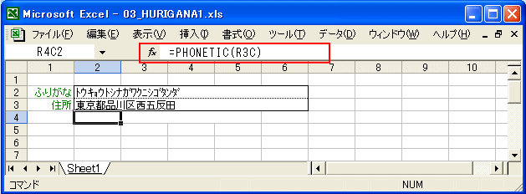

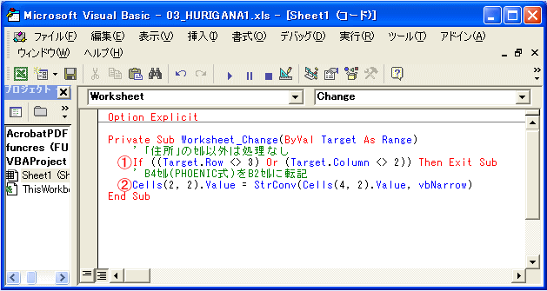

【操作】
①今回の用途としては「住所」の変化を受けて計算式で作成された「ふりがな」を別セルに転記することなので、引数「Target」の行(Row)列(Column)を判断して、B3セルでない場合は「Exit Sub」で処理せず抜けてしまいます。
②B3セルでの変化の場合にこの行が処理されます。ここでは計算式「=PHONETIC(B$3)」の処理結果をB4セルからB2セルに「値」で転記しますが、「StrConv」を使って全角→半角(vbNarrow)に変換させています。ちなみに「Cells(2, 2).Value」は2行目2列目(B列)の値という意味です。

 | ● | ふりがなの一括入力
 |  | ● | 住所録などの一覧表に一括してふりがなを登録したい場合、その一覧がCSV形式テキストファイルなどから取り込まれたものだと「PHONETIC関数」をふりがな列にセットしただけでは
 |  |  | 「ふりがな」になってくれません。
 |  | ● | 「PHONETIC関数」をセットしても「漢字」のままになってしまいます。
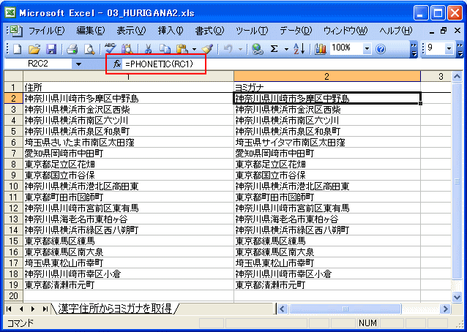

 |  |  | ● | では、ダメなのかというとそうでもなく、漢字住所のセルを選択した状態から「書式」メニューから「ふりがな」「編集」と選ぶと、漢字住所のセルに「ふりがな」が表示されます。
 |  |  |  | ここからEnterキーを２回押して決定させると、「ヨミガナ」列にふりがなが表示されます。
 |  |  | ● | 解りやすいようにメニューから操作しましたが、「Alt＋Shift＋↑」でも同様の機能が得られますから繰り返し行なうには多少便利でしょう。 でも、数百、数千行も
 |  |  |  | 「Alt＋Shift＋↑」「Enter」「Enter」を手作業で繰り返すのは大変です。
 |  |  | ● | マクロを使ってみました。上記のキー操作を自動的に繰り返させるというものです。
【マクロ】
Option Explicit
Const g_cnsCOL = "A" ' 漢字住所の列
Const g_cnsMIDASHI = 1 ' 見出し行数
' 漢字住所の列でAlt+Shift+↑を入力していく
Sub TEST()
Dim GYO As Long
' 先頭行を選択
Range(g_cnsCOL & CStr(g_cnsMIDASHI + 1)).Select
' 先頭行から最終行まで繰り返す
For GYO = g_cnsMIDASHI + 1 To Range(g_cnsCOL & "65536").End(xlUp).Row
If ActiveCell.Value <> "" Then
' セルに値があればAlt+Shift+↑とEnterを入力
SendKeys ("+%{UP}")
SendKeys ("{ENTER}")
End If
' 次行へ進むためEnterを入力
SendKeys ("{ENTER}")
Next
End Sub

 |  |  | ● | Excel2000以降のバージョンであれば、もっと簡単な「SetPhonetic関数」が使えます。
【マクロ】
Option Explicit
' SetPhonetic関数を使う(選択範囲なので注意！)
Sub TEST2()
Selection.SetPhonetic
End Sub

 | ● | 月間カレンダーの作成
 |  | ● | 勤務表や月間スケジュールなどに利用できる月間表の日付部分です。
 |  |  | ● | 使い方は、左上(A1セル)に該当月の日付を入力するだけです。左上のセルは日付を入力しても「yyyy年mm月度」と表示されるようになっています。
 |  |  |  | 日付は何日でも結構ですが、カレンダーは必ず「１日」から順に表示されます。
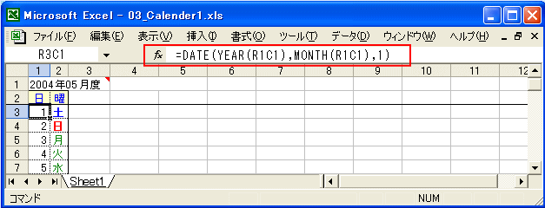

 |  |  |  | ● | 画面上は「１」だけですが、書式は数字ではなく、日付ユーザー書式の「d」です。式はA1セルから「年(YEAR)」と「月(MONTH)」を取り出し、「日」を「１」と
 |  |  |  |  | してDATE関数で日付にし直しています。
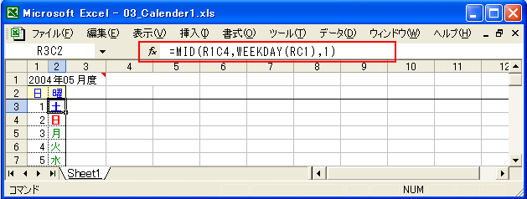

 |  |  |  | ● | 曜日は「日付から曜日を算出」で説明したのと同じです。曜日の文字列「日月火水木金土」は３１回も使うわけですから、式に埋め込まずR1C4(D1)セルに白文字で隠れる
 |  |  |  |  | ようにして収容してあるものを使っています。土日が色が変わるのは、条件付き書式です。
 |  |  | ● | これで終わりのようですが１つ問題があります。


 |  |  |  | ● | 月間カレンダーは３１日分用意しているわけですから、単純に「前行の日付＋１」としてしまうと、短い月では月末日を過ぎて、(翌日の)１日に戻ってしまいます。
 |  |  |  | ● | ２月は２８日の場合があるわけですから、２９日の行からはその日(前行の日の翌日)が左上で指定した月と同じかを判断するようにします。同じ月なら日付をセットし、
 |  |  |  |  | 違うなら「0」固定としています。(シートはゼロ値を表示させないようにします。)
 |  |  |  | ● | 月末日以降は日付がゼロになっているわけですから、「曜日」は日付がゼロ以外の時だけ表示させるようにします。
 | ● | 「営業日数」の計算（ユーザー定義関数）
 |  | ● | ある日付からある日付までの日数ですが、会社の休日を除いた日数を算出します。
 |  |  | ● | 「期間開始日」「期間終了日」を入力して、「営業日数」「歴日数」を算出するというものです。


 |  |  |  | ● | 「歴日数」はただの差し引き計算ですが、「営業日数」にはこのような関数が入っています。
 |  |  |  | ● | 「SUMEIGYONISSU」という「ユーザー定義関数」は、実態は結構長いコードを要する「マクロ」
 | ● | 時間数計算で30分単位に四捨五入！
 |  | ● | 「日付（時刻）型」は１日を「１」の増分とするシリアル値ですから、２４倍すれば１時間を「１」の増分とする値


 |  |  | ● | ここに表示されている「時刻の実値」は単位時間である「0：15」「0：30」を標準書式で表示させただけのものです。
 |  |  | ● | 「１を時刻で割った値」が今回の重要なポイントで「15分は１日の96分の１」、「30分は１日の48分の１」であることを示しています。
 |  |  | ● | １５分単位なら、時間数を一旦９６倍すれば１５分単位に「１」の増分となるシリアル値が求められるため、その段階でROUND関数で四捨五入し、その結果を再度９６で割って
 |  |  |  | 時間数形式に戻しています。
 |  |  | ● | 同様に３０分単位なら、時間数を一旦４８倍すれば３０分単位に「１」の増分となるシリアル値が求められるため、その段階でROUND関数で四捨五入し、その結果を再度４８で
 |  |  |  | 割って時間数形式に戻せば良い。
 |  | ● | 単位時間でまるめる「ユーザー定義関数」
【マクロ】
'*******************************************************************************
' 指定分数で四捨五入処理
'*******************************************************************************
'*【戻値】：四捨五入の処理結果の時間数(Date)
'*【引数】：時間数(Date)、指定時間単位(Date)
'*【注意】：字類チェックは行なっていない
'*******************************************************************************
Public Function ROUND_MIN(vntJIKAN As Variant, vntTANI As Variant) As Variant
Dim dblMod As Double
dblMod = 1 / vntTANI
ROUND_MIN = CDate(WorksheetFunction.Round(vntJIKAN * dblMod, 0) / dblMod)
End Function

 | ● | 「率」を帯グラフ状に表現する。


【マクロ】
'*******************************************************************************
' 「率」を帯び状のグラフで表現
'*******************************************************************************
Sub 率を帯び状のグラフで表現()
Dim GYO As Long
GYO = 2
Do While Cells(GYO, 1).Value <> ""
' A列の値によって帯状の「■」の個数を変化させる
Select Case Cells(GYO, 1).Value
Case Is < 10: Cells(GYO, 2).Value = "" ' 10%未満
Case Is < 20: Cells(GYO, 2).Value = "■" ' 20%未満
Case Is < 30: Cells(GYO, 2).Value = "■■" ' 30%未満
Case Is < 40: Cells(GYO, 2).Value = "■■■" ' 40%未満
Case Is < 50: Cells(GYO, 2).Value = "■■■■" ' 50%未満
Case Is < 60: Cells(GYO, 2).Value = "■■■■■" ' 60%未満
Case Is < 70: Cells(GYO, 2).Value = "■■■■■■" ' 70%未満
Case Is < 80: Cells(GYO, 2).Value = "■■■■■■■" ' 80%未満
Case Is < 90: Cells(GYO, 2).Value = "■■■■■■■■"' 90%未満
Case Is < 100: Cells(GYO, 2).Value = "■■■■■■■■■"' 100%未満
Case Else: Cells(GYO, 2).Value = "■■■■■■■■■■"' 100%以上
End Select
' 次行に進む
GYO = GYO + 1
Loop
End Sub

 |  | ● | LEFT関数で、「■」の表示個数を変える方法で対応
【式】
=LEFT("■■■■■■■■■■",TRUNC(RC1/10))

 |  | ● | 不足分を「□」で表示して必ず１０個を表示させてみます。
【式】
=MID("■■■■■■■■■■□□□□□□□□□□",11-TRUNC(RC1/10),10)

 |  | ● | セルの「塗りつぶし」による方法
 |  |  | ● | 「条件付き書式」を利用してセルを塗りつぶす方法で実現しています。


 |  |  |  | ● | 「列番号」からその列のウェイト（％）を算出してから入力値（％）に対して比較させています。 このサンプルでは第２列（Ｂ列）から「帯グラフ」表示が始まるため、
 |  |  |  |  | 列番号(COLUMN関数)から１を差し引いてから１０％ピッチの「１０」を乗じて入力値（Ａ列）と比較しているわけです。

000030 |  |  | VBA入門
▼ | VBAって何？(=「マクロ」？)
 | ● | 現在では特に区別はありませんが、「マクロ」は古い呼び方です。でもツールバー等には「マクロ」の名前が残っているので一般的には「マクロ」で良いのでしょう。
▼ | VBAが作れるようになるまでの手順
 | ● | １．まず、自動記録などで「マクロに手を付けてみる」
 | ● | ２．マクロのコードの動作検証方法を理解する。
 | ● | ３．コードエディタ(VBE)の操作方法を理解する。
 | ● | ４．判断・分岐・繰り返しを記述するBASIC言語を理解する。
 | ● | ５．Excelのワークブック・ワークシート・セルの参照・操作を理解する。
 | ● | ６．シート上のセルの参照・転記
 | ● | ７．ユーザーフォームの使い方
 | ● | ８．計算式との役割分担
 | ● | ９．機能分割と他モジュール呼び出し
 | ● | １０．マクロの起動方法を考える。
 | ● | １１．エラー処理
 | ● | １２．仕様要件からコードの組み立てを考える。
▼ | 自動記録(記憶)から始める。
 | ● | 自動記録を使ってみる。
 | ● | コードを見る
 |  | ● | 開発 → マクロ → (マクロ選択) → 編集
【作成マクロ】一連番号100件
- シートを選択し、１～100までの番号をつける

 | ● | 自動記憶が良くない点
 |  | ● | 件数(行数)が決まっていないとうまく行かない。
 |  | ● | 必要がない動作まで記録されてしまう。
 |  | ● | ソースコードを理解しようとしないと意味なし。
 |  | ● | 正しい表記とも限らない。
 |  | ● | 最初はソースコードを理解し、不要な記述を削除することから始めてみる。
 |  | ● | 経験者でも忘れたプロパティを調べるのに使う。

0000000 |  |  | 【KonwHow】http://www.239-programing.com/excel-vba/basic/basic101.html
▼ | フォームコントロールとActiveX コントロール
 | ▼ | フォームコントロール
 |  | ● | コマンドボタンを除いて主にセルとリンクさせて使用
 |  | ● | リンクされたセルにはコントロールの状態（値）が反映されます。
 |  | ● | この値を使用することで数式やグラフをフォームコントロールから操作
 |  | ● | 特定のイベントへ簡単にマクロを登録（手っ取り早くマクロ起動ボタンを作成したい場合）
 |  |  | ● | ワークシート上に設置することが可能
 |  |  | ● | ユーザーフォームに設置することは不可能
 |  |  | ● | コントロールの状態（値）をVBAから取得・設定することは不可能
 |  |  | ● | コントロールの特定イベントからマクロを実行することが可能
 |  |  | ● | コントロールの変更可能なプロパティはかなり限られている
 | ▼ | ActiveX コントロール
 |  | ● | コントロールの状態（値）を VBA で直接操作
 |  | ● | 広範囲なプロパティ
 |  |  | ● | ワークシート上に設置することが可能
 |  |  | ● | ユーザーフォームに設置することが可能
 |  |  | ● | コントロールの状態（値）をVBAから取得・設定することが可能
 |  |  | ● | コントロールの様々なイベントからマクロを実行することが可能
 |  |  | ● | コントロールの色をはじめとする様々なプロパティを変更することが可能

0000000 |  |  | VBE
● | お勧めの初期設定
 | ● | 変数の強制宣言（Option Explicit）
 |  | ● | 「ツール」メニューから「マクロ」、「Visual Basic Editor」を選択するか、Altを押しながらF11を押して「Visual Basic Editor」を開きます。
 |  | ●「ツール」メニューから「マクロ」、「Visual Basic Editor」を選択するか、Altを押しながらF11を押して「Visual Basic Editor」を開きます。 | 「ツール」メニューの「オプション」を選択します。
 |  | ● | ソースコードの先頭に「Option Explicit」と記載するのと同じ
逆引き
http://www.asahi-net.or.jp/~ef2o-inue/vba_k/sub04_050_07.html
 | ● | コードの色を変えてみる
 |  | ● | 「オプション」の「エディタの設定」で、「コードの表示色」を変更してみます。
● | ツールボックスを使用する際の注意
 | ● | 作成されたワークブックを使用する環境に追加コンポーネントが正しくインストールされているか
 | ● | その追加コンポーネントのデザインライセンスを取得しているか
● | 参照設定
 | ● | 「表示」メニューに「オブジェクトブラウザ」があります。
● | KnowHow的なもの
 | ● | バラバラで選択したセルのアドレス
 |  | ● | 「表示」メニューから「イディミエイトウィンドウ」を表示させます。
 |  | ● | 「イディミエイトウィンドウ」に「?Selection.Address」と入力してEnterを押します。
 |  | ● | 結果を貼り付けることで、クリア範囲をマクロ内で固定指定できますなど。。。
● | モジュールとプロシージャ
 | ● | Excelの場合は、１つのワークブックが１つの「プロジェクト」
 | ● | 「モジュール」は、「プロジェクト」の中の構成単位
 | ● | 「プロシージャ」とは仕組みの中で動作する最小単位
 | ● | ExcelVBAは１つのスレッドでしか動かない
● | 変数の宣言と初期化、有効(適用)範囲
【マクロ】
Option Explicit
' プロシージャを超えて参照する変数／定数は動作するプロシージャの前(外)で宣言する。
Public X ' ←他モジュールからも参照可(変数)
Private Y ' ←このモジュールからのみ参照可(変数)
Public Const A = "AAA" ' ←他モジュールからも参照可(定数)
Private Const B = "BBB" ' ←このモジュールからのみ参照可(定数)
Sub TEST()
' プロシージャ固有の変数／定数はプロシージャ内で使用する手前で宣言する。
Dim Y ' ←同一名はモジュールレベルよりプロシージャレベルが優先
Static Z ' ←制御がプロシージャを抜けても保持される
Const C = "CCC" ' ←プロシージャレベルでの定数
End Sub

 | ● | モジュールレベルの変数は、プログラムの先頭で初期化され、以降制御がどのモジュールのどのプロシージャに移ってもプログラムの終了まで内容が保持されています。
 | ● | Excelではセルも１つの変数。
 | ● | ユーザーに見せたくない内容であれば、隠しシートを作っておいて、そこに保持するようにします。
 | ● | データ型
【マクロ】
Option Explicit
' ※プロシージャレベルで説明しますが、モジュールレベルでも同じです。
' これは一般的によく使うデータ型です。
Sub TEST()
' 文字列型
Dim A As String ' 0～2GB
Dim B As String * 10 ' 10文字に限定
' 整数型
Dim C As Integer ' -32,768～32,767の範囲
Dim D As Long ' -2,147,483,648～2,147,483,647の範囲
' 実数型
Dim E As Single ' -3.402823E38～-1.401298E-45(負),
' 1.401298E-45～3.402823E38(正)の範囲
Dim F As Double ' -1.79769313486232E308～-4.94065645841247E-324(負),
' 4.94065645841247E-324～1.79769313486232E308(正)の範囲
' 通貨型
Dim G As Currency ' -922,337,203,685,477.5808～922,337,203,685,477.5807
' バイト型
Dim H As Byte ' 0～255の範囲
' ブール型
Dim I As Boolean ' 真(True)又は偽(False)
' 日付型
Dim J As Date ' 西暦100年1月1日～西暦9999年12月31日
' バリアント型
Dim K As Variant ' データ型を明示しない時と同じ
End Sub

 |  | ● | 文字列
 |  |  | 桁数を指定していて、その桁数に満たない文字列をセットすると、右部分はスペースが埋められます。

